Início - Capa

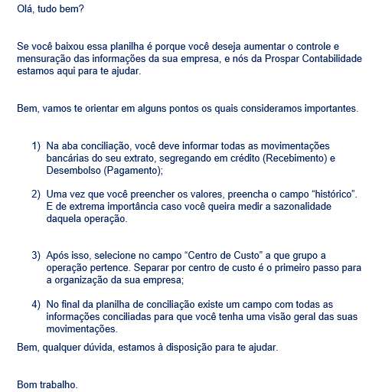

Prospar Contabilidade de Gestão Empresarial
faleconosco@prosparcontabilidade.com.br
www.prosparcontabilidade.com.br
(82) 3297.1473
(82) 98855.0031
IR PARA A CONCILIAÇÃO DE EXTRATO

DADOS DA EMRPESA
Razão Social
CNPJ
Inscrição Estdual
Atividade Principal

Conciliação Extrato
INÍCIO - CAPA
CONCILIAÇÃO EXTRATO BANCARIO
DADOS DA EMPRESA
AGENCIA |  |  |  | LEGENDA
CONTA CORRENTE |  |  |  |  | Falta evidência
RAZÃO SOCIAL |  |  |  |  | Não Identificado
CNPJ: |  |  |  |  | Outros

Competencia: |  |  | Abril de 2020
Saldo incial

DT LANÇAMENTO | Nr. Doc. | Valor da Ope. | VALOR CREDITADO | VALOR DESEMBOLSADO | HISTÓRICO | CENTRO DE RESULTADO

CONSOLIDAÇÃO DE INFORMAÇÕES
SALDO INICIAL | R$ -
TOTAL DE CRÉDITO | R$ -
TOTAL DE DÉBITO | R$ -
SALDO FINAL | R$ -

